상품제안서
카카오프렌즈 두들두들 춘식이 선물세트 | 상품코드: S40454

 |  |  |  |  |  |  | 02-713-8555 | www.synergygift.co.kr
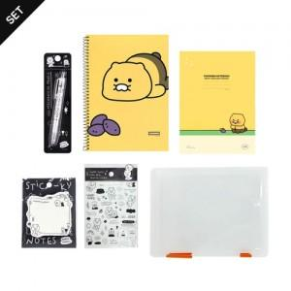

【상세/제작정보】

【인쇄/포장옵션】 | 스티커 / 포장불가능

【공급단가】 | 수량 | 30~ | 100~ | 500~ | 1,000~ | 3,000~
*VAT별도 | 단가 | 11,500원 | 10,950원 | 10,250원 | 10,100원 | 9,800원

【상품 URL】 | https://www.synergygift.co.kr:443/src/goods_detail.php?gdno=40454

